备忘录
2020.3.9 | 1 发现BMW与KEBODA计算结果不一样的原因是数据不同。 2 发现2L/2R的SAE与ECE计算结果应该不同，重新计算。
2020.3.23 | 1 E-sys烧入Coding时，最新的代码需要发送CON_VEH（ID：3C）
2020.3.25 | 后续版本发布计划
2020.4.8 | E_sys/CAF登录账户密码
2020.4.8
2020.6.5 | 测试部bug解决流程： 1.Change Summary的问题： Fixed Version问题，一定要在确定了bug解决的版本并且会发给测试部然后再去写summary。 2.Tag上只有测试版本和发布版本，内部版本用小编号去区分。 3.Matlab.cMatlab.h和需要同步到trunk上。
2021.05.27 | 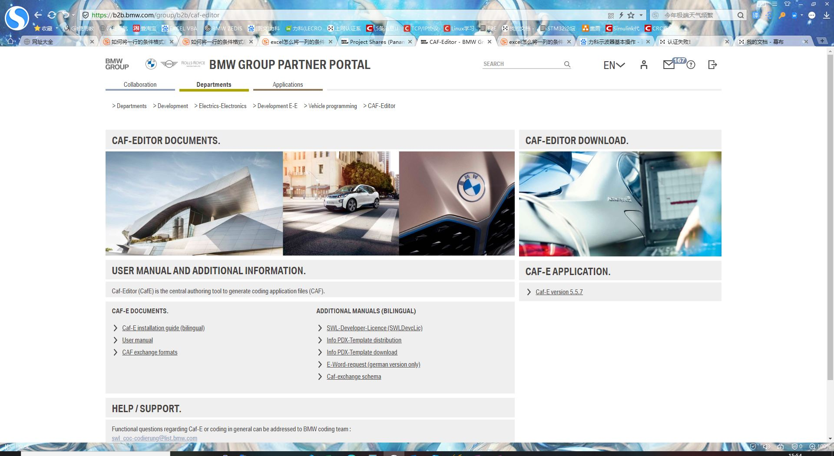 CAF EDITOR下載
2021.06.22 | 1.CalcSignal模块BC全部设定为1 2.LedLmm点灯模块仍然需要优化： ①Roff结束的节点逻辑可能会影响点灯，去掉相应逻辑后，可以点灯 ②Roff的终止Target PWM需要新增接口并实现 3.所有点灯模块的修改需要检查头文件，宏定义参数，comment和临时变量的定义，以及接口的改动
2021.06.24 | 点灯模块： 1.LedLmmRank的C/H文件未上传到SVN 2.Led2个模块的C/H文件未上传到SVN 3.OutputCtrl的C/H文件未上传到SVN，有接口改动 4.LED和OutputCtrl需要更新接口后同步代码改动
2021.06.25 | 1.LedOutputCtrl：没有Buck输出通道的PWM控制，只有针对LED的7个通道的（实际只有4个）PWM,buck的输出占空比可以直接写死 2.LedOutputCtrl：Au16_LedOutputCtrl_SetBuckDutyCycleOfPwm_Out数据类型需要修正

任务分析
完成状态 | 任务类型 | 开始时间 | 截止日期 | 项目 | 任务执行前分析 | 任务说明 | 任务附件 | 解决版本 | 说明
√ |  |  |  | 1 | Finish Ad gathering | 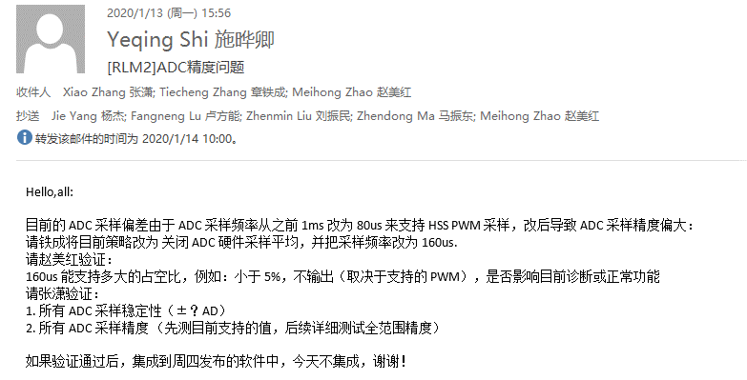 | 表格： 后灯AD采集误差\基于V03版硬件的AD采集精度结果.xlsx
√ |  |  |  | 2 | SWDD of Integer Coding | 适用于所有SWDD工作流程 | 模板 | 样板 | 如何导入 | SWDD of integer coding 工作表
√ |  |  |  | 3 | XCP variables which can be modified in real time | 1 在CAF中寻找需要进行XCP值修改的变量 2 先看相关系统需求 3 Lmm_Data中的值通过数组au8_LmmDataPool[16][32][6]（全局变量）来实时修改，具体请分析代码。 其中的解析原理与表格中VBA的代码（有密码，无法查看）一致。（待测） | 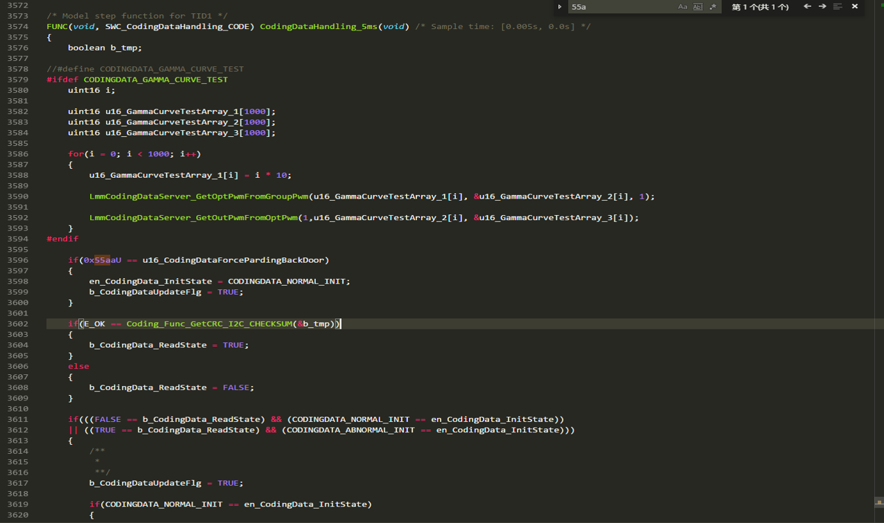 |  |  |  | 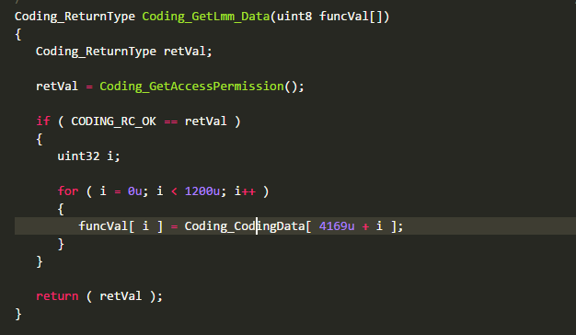 Coding_CodingData用来存储所有的未经过解析的CAF中的值，4169为LMM的初始偏移量。
√ |  |  |  | 4 | 4 AD gathering bug fixed. | 1 原由：由于采集频率由原来的1ms采集一次提高到80us采集一次，AD充放电不及时，导致采集存在误差。但修改频率会影响HSS的采集频率，因此推荐修改电阻（看电路图）。 2 更改电阻后需要刘工做可行性评估 3 待修改完以后，做全范围测试。 4 需要做的准备工作：搞清楚AD采集的原理，看电路图搞清楚电阻的影响。
 |  |  |  | 5 | 5 CPUloadtime optimization Test | 参考邮件：2.17周理根发，Specila TI模块结构优化已经完成，基于095版本测试CPU负载即可
 |  |  | E:\RteScript | 6 | 6 Welcome light 90s deviation |  | C1CPU负载优化资料
 |  | 2020-05-21 |  | 7 | 7 Add interface to deliver type vehicle compare result for DID to read its result. | DID need to know compare result compared and storaged to NVM. Which can be used to judge timeout time and compare result has been storaged to NVM or not.
 |  | 2020-06-01 |  | 8 | 8 Read NVM compare result logic is put into initializtion and needs to be tested.
 |  |  | 2020-06-05 | 9 | 9 SWDD of DTCSaving
 |  |  |  | 10 | 10 HSI表格 | GPIO口的enable使能，设置成1高电平指输出，设置为0低电平指输入状态。
 |  | 2020-08-05 | 2020-08-12 | 11 | 11 Stack space consumption | 1.Guideline文档，上传 2.测试方法跟进
 |  | 2020-08-05 | 2020-08-12 | 12 | 12 R_134 Version CPULoad Test | 1.XCP测试总CPU负载 2.分析为什么新测出的结果偏大
 |  | 2020-08-12 | 2020-08-19 | 13 | 13 Ad sample testing within all range of temperature | 1.分析常温下的测试结果 2.在高温箱中测试极限温度（极高150，极低-40）两种情况下的结果
 |  | 2020-08-05 | 2020-08-19 | 14 | 14 ZEDIS test outcome updating
 |  | 2020-08-05 | 2020-08-12 | 15 | 15 SEPIC Voltage Class | 1.需求更新 2.CAF更新，新增多个sepic级别。（多档SPIEC电压值，在SSD文件中配配置） 3.DID处理，控制Coding中传输不同的值，不需要sepic更新逻辑，但需要无效级别状态过滤。（注意看需求） 4.NVM中存储DID控制的class级别，注意3个NVM存储条件：pending状态，可存储状态，存储完成状态。新增2个byte的内容，分别对应SEPIC1和SPEIC2的级别处理结果（参考A835,A811）状态机 5.新建DID接口，client server两部分，client部分，JIRA1215 6.更改ACAB到ACB6 |  | 自测通过（注意：必须重新上电才能修改电压配置） （2020/9/15：完成） change summary未完成！ 9.15号集成版本需要测试！
 |  | 2020-08-06 | 2020-08-12 | 16 | 16 RID：A556,A5A8,控制ELMOS，TI | 1.资料：需求，DTC/DID Table. 2.实际控制一下 |  | 待自测！ change summary未完成！ 9.15号集成版本需要测试！
 |  | 2020-08-07 | 2020-08-19 | 17 | 17 0.5V变动滤波 | 1.慢速上电和掉电时，应该及时跟进 2.100ms输入电压降额时间 3.100ms均值计算滤波 4.降额曲线参数设定预修改 5.温度降额参数修改，102℃和112℃ 6.SGD文件更新 7.E-serial experiment PPT整理 | Eletrical Tests with new filter strategy commented
 |  | 2020-08-07 | 2020-08-12 | 18 | 18 SDG文件更新 | 注意：SGD文件根据最新文件进行更改，而不是基于SVN上的SGD文件进行修改！ | SGD文件
 |  | 2020-08-11 | 2020-08-12 | 19 | 19 Integer coding bug | 测试通过 | JIRA:3219
 |  | 2020-08-07 | 2020-08-15 | 20 | 20 新增功能coding CRC 错误报Integer coding | 注意测试一下(测试部测试结果未知)
 |  | 2020-08-20 | 2020-08-20 | 21 | 21 刚上电时在13.5V会发生输入电压降额 |  | JIRA：3291
 |  | 2020-08-20 | 2020-08-25 | 22 | 22 BUG:PCBA NTC error未正常报出问题
 |  | 2020-08-20 | 2020-08-25 | 23 | 23 FEMA：NTC超范围发送CCM | RLM2_SWRS_8883：Function safety behavior of sensor |  | 待测试！
√ |  | 2020-08-25 |  | 24 | 24 PCBA：NTC温度有效范围在-40~150，与接口定义一致 | 1.RLM2_SWADS_662： This interface is the temperature of ECU NTC. Data Property: uint8 1x1 Data Definition: 0-190: -40 ℃ to 150℃ 255: Openload or Short to circuit. Init Value: 254. Unit: 1℃ PCBATemp接口描述更新 2.PCBA 温度降额配置原：118,124 现应该设置为108,114 说明：保证软件和CAF一致。 3.PCBA温度降额测试方法有问题 | 温度配置 | 已模拟仿真测试，待自测！ change summary未完成！ 9.15号集成版本需要测试！
 |  |  |  | 25 | 25 EDIABUS usage |  | IPQ
 |  | 2020-08-26 | 2020-09-30 | 26 | 26 Learning CAPL
 |  | 2020-08-26 | 2020-09-01 | 27 | 27 SENSOR模块仿真工程
√ |  | 2020-08-26 | 2020-08-30 | 28 | 28 ZEDIS中新增DID | EOL DID:24bytes，关于TypeVehicle比较结果（应用层结果和NVM存储中的结果）
√ |  | 2020-08-30 |  | 29 | 29 006_003_000 Structual change ASIL & CDC & CAN Signal F-bit | 1.Sepic电压更改 2.CRC32计算更新 3.CRC32 Coding解析更新，AISL解析改名 4.SSD，LMM文件更新 5.F-bit检查 6.CDC更新，新建接口和解析传递数值，CDC client. （2020/9/3：等待常兴更新反馈） 7.SGD文件，PCBA温度降额值需要跟进 8.CAN_Signal_f_bit建接口
 |  |  |  | 30
√ |  | 2020-08-30 |  | 31 | 31 Review D2 SWAD
√ |  | 2020-08-30 |  | 32 | 32 NVM结构修改适配 | 1.中间过渡版本：仅需要进行结构体适配即可，需要留两个字节做CRC计算，和CRC16校验逻辑。 ▶接口建立完毕(取消接口，当crc校验不过，直接将结构体中的值刷新为默认值) ▶CRC16功能完成 ▶通知每一个相应模块负责人在读取NVM数据前判断CRC16校验是否通过！ 2.在Branch上对结构体做修改，整理相应改动所影响到的模块，约会讨论在Branch上还是Trunk上进行修改。 答：直接在trunk上修改，底层直接做适配工作 3.对应新的结构体，修改相关模块的结构体变量名。 SWC_DiagnoseJobsApp.c SWC_CanErrorDetection.c SWC_CodingDataHandling.c （2020/9/7：完成） 4.整理NVM结构修改影响到的模块。 （2020/9/4：完成，等待大家完成NVM结构更新） 5.立即存储状态量用2个接口，一个存储状态，一个返回是否存储完成！ |  | 待自测！ change summary未完成！ 9.15号集成版本需要测试！ | CRC16功能： 1.CRC16的目的：初始上电计算Structure结构体中内容的CRC16，与存储在NVM中的CRC16进行比对，确保重新上电后的数据准确，才可以使用结构体中变量的内容。 2.具体实施： a.初始上电计算4个CRC16的值，并且判断当前的CRC和之前的CRC是否匹配。 B.如果匹配通过，则保持结构体不变；若匹配不通过，则将相应的结构体分区改为默认值。 C.每一次存储，都需要对CRC16进行计算并且保存。
√ |  | 2020-08-30 | 2020-09-08 | 33 | 33 Review SYSRS D3 BR1勾选完成
√ |  | 2020-08-30 | 2020-09-23 | 34 | 34 D3 CAF review | 1.CAF006.003.000 大致存在的问题： a.低压关断迟滞电压 b.PCBA 温度降额配置原：158,164;现应该设置为148,154(因为软件改动) c.TypeVehicle d.Driver类型（G05，E52249） 说明：2020/9/3已完成，PPT和相应SGD文件已发送给Alexander，等待SSD和LMM文件的更新，以进行更加详细的Review。(已收到！) 2.详细CAF Review追踪跟进 3.CAF006.003.001 Review和结构改动导致CRC32计算工具里地址偏移量更新。 4.CRC32: ▶Crc32结构发生改变：2加2改，新加映射数据处理表，新加地址偏移数据表，改导入函数，改串联函数。 ▶Crc32数据偏移量改变：1加1改，加一列新偏移地址，改导入函数。
√ |  |  |  |  |  | 5.CAF006.002.000 CRC32计算存在的问题总结 |  | 2020/9/17完成！没有问题
√ |  |  |  | 35 | 35 Test D2 报告更新
√ |  |  |  | 36 | 36 关注BUG
√ |  |  |  | 37 | 37 Stabil解析！ |  | 接口规则
√ |  |  |  | 38 | 38 Integer Coding 138版本点不亮灯！ | 情况： 1.133可以点灯，138不可以点灯；2版本区别在于CAF有结构修改，且加入CRC校验！ 2.CRC是否仍然需要加入到integer Coding辨别中？是否需要删除！ 3.I020部分配置不能掌控！ 4.准备将CRC逻辑去掉。 5.帮助德国助力整理Trace信息。 6.各种FA文件对应得CRC计算结果 |  |  | 006.002.000的CRC32计算存在问题，后续无误！
 |  |  |  | 39 | 39 Input Voltage增加0.6V电压（Iohw） | Iohw 加上120MV AD码（分压电路5倍关系）
 |  |  |  | 40 | 40 NVM加3个变量 |  |  | 2020/9/15完成
 |  | Lasting |  | 41 | 41 SGD文件 | 持续跟踪
 |  |  |  |  |  | 1.D3版大灯版SGD文件配置参数的更新： ①新测输入电压降额配置参数（新输入电压降额参数已经更新） ②PCBA温度测试最终降额温度区间的确定（PCBA温度待测，1月7号前需要出结果）

√ |  |  |  | 43 | 43 诊断DID读取接口 | 1.CRC32错误 2.timeout 说明：2020/9/15已完成
√ |  |  |  | 44 | 44 Integer Coding客户问题相关 | 1.分析发现客户FA sport型号配置CRC32有问题 |  |  | 1.最新版本存储没有问题 2.升级版本未测
√ |  |  |  |  |  | 2.去除ECUmode和Vehicle Speed |  | 2020/9/15完成
√ |  |  |  |  |  | 3.加入CRC32；timeout；CRC的DID |  | 2020/9/15完成
√ |  |  |  | 45 | 45 ZEDIS 更改500A DID定义 | 1.24个字节，第一个字节bitfield类型，1个字节给TI，4个字节给BL等逻辑，最后留出18个字节备用
√ |  |  |  | 46 | 46 9/15版本代码改动change summary | 1.Remove the condition for ECU mode and vehicle speed.It will get into integer coding status although ECU mode is plant mode and vehicle speed is less than 6KM/H.
√ |  |  |  |  |  | 2.NVM structures have been changed and please retest the storage function of NVM.
√ |  |  |  |  |  | 3.Add DID:0xACAA to write the sepic class. Add DID:0xACAC to read the sepic class.
 |  | Lasting |  | 47 | 47 HW，SW Part Number版软硬件版本号发生变化（注意：写PartNumber只能在非Field模式下，且只写入序列号而不加入CRC计算结果） | 持续跟踪 D4版PartNumber已更新，但软件未及时更新 | JIRA：644
√ |  | week2 |  |  |  | D5版本PartNumber更新完成
√ |  |  |  |  |  | 1.D3版软硬件版本号发生改变(DiagnoseJobsApp和AppNvmHandling中的默认值修改) |  | 2020/9/17自测通过！
 |  | week45 |  |  |  | 2 HW PART NUMBER(A8EE)在没有写入时，默认值为全0或者全F
√ |  |  |  |  | 48 新硬件：软件AD采集端补偿0.6V电压； 6.0V关断，但会闪 6.3V开灯 |  |  | 电源问题
√ |  |  |  |  | 49 CDC解析 | 1.需要常兴确认是否需要接口，目前接口还未建！（常兴电话中回答不用建）
√ |  |  |  |  | 50 NVM升级存在问题 |  |  | 2020/9/21常兴已完成
 |  |  |  |  | 51 D3 CAF Review问题（不同芯片）
 |  |  |  |  |  | 1.先把Fuis和KEBODA相关的配置过一遍 |  | PPT已给到BMW | 1.非I020SGD文件内容未更新到CAF（新版降额曲线未更新） 2.G05,G07,G09FA文件待更新 3.G05车辆类型待更新 4.PCBA温度测试仍未完成 5.25V需要更新 6.GPIO口FS问题更新 7.TI heart beat 更新
√ |  |  |  |  |  | 2.正确的G07，G09FA文件待更新，G05 FA文件还未给到！ | 006.003.001问题整理邮件 | 1.非I020SGD文件内容未更新到CAF 2.G05,G07,G09FA文件未更新
√ |  |  |  |  |  | 3.CAF 006.003.003Review： 1）．T_stabil默认值修改为3s; 2）. 低压关断迟滞电压恢复为0.2V 3）. PCBA温度降额温度阈值修改为建议值148（108℃），154（114℃） 4）．G05芯片修改为ELMOS UART 5）．T_stabil描述已更新 6）.G05车辆型号仍然配置为111U,未修改为83U！ | CAFReview邮件 | 后续问题： 1.G05车辆类型没更新 2.新版降额曲线匹配还未给到BMW 3.PCBA温度降额配置还未测试并给到BMW最终配置值
√ |  |  |  |  |  | 4 SGD file for other light board updated again(针对最新的降额测试！)
√ |  |  |  |  |  | 5 CAF 6.3.4 的G07 LMM data配置更新，但SSD文件未更新（判断是否是为了解决根哥提出的问题） |  | 2020/11/06；CAF6.3.8根哥问题已经得到解决
√ |  |  |  |  |  | 6.G05 FA file收到，待测试！ |  | G05测试点灯没有问题，CAF车型未更新 | 1.FA file的VIN部分out of date.
 |  |  |  |  |  | 7.部分FA文件烧录问题，需要更改VIN
√ |  |  |  |  |  | 8.COM_ERR_DEBOUNCETIME for TI没有300ms的配置
√ |  | week45 |  |  |  | 9 CAF6.3.7 LMM data 和 SSD 文件增加了一些功能 先关改动与负责人商讨 |  | 1.客户报的TI同步问题和LMM Data改动无关 2.CAN_F_Bit设置只要与BL（Bit4）无关即可 3.I020 CDC被Enabled，告知常兴 4 Animation 100的问题
√ |  | week47 |  |  |  | 10 高压关断电压在25V，暂时不给到客户，配置400mV迟滞，测试结果给到海哥 |  | 输入电压AD采集需要重新测试精度（加入0.6V的补偿）
√ |  |  |  |  |  | 11 GPIO口问题追踪（High__level和Low_level两种状态，标识两种FS的模式）state:8:Output, TPS929120 FS PIN, Used for control the failsafe configuration of TPS929120 when UART error happened.RLM2_SYSRS_1688 |  | 哪款芯片？RLM2_SYSRS_1688 給TI
 |  |  |  |  |  | 12 Animation 103ms问题
√ |  | week47 |  |  |  | 13 6.3.8没改的内容:FMH, a.CAF 6.3.8:地址偏移量发生修改 b.预期修改的FMH没有进行修改 c.和CAF6.3.7存在的问题一起提供给客户
 |  |  |  |  |  | 14 new added : TI heart beat(后续)
√ |  | week47 |  |  |  | 15 CAF 6.3.9 review
√ |  |  |  |  |  | 16 CAF 6.3.9 description: 1)Conifg_driver类型现在有4种 2）Mini brightness(now it is configurated as 0,but minimum value of it is 0%)
√ |  |  |  |  | 52 NVM加数据 | 1.Imme结构体中加入10个bytes存放KBD Serial number
√ |  |  |  |  |  | 2.睡眠存储模块增加8个字节，放置过欠压及其降额次数
√ |  |  |  |  |  | 3.对于EOL存储数据，当CRC校验出错时，取备份数据；如果备份数据出错，给默认数据 |  | 2020/9/24完成，自测没有问题
√ |  |  |  |  |  | 4.Imme结构体中加入Poli和Pli CAN status两个字节 |  | 2020/9/25完成
√ |  |  |  |  | 53 关断电压测试问题 | 1. 低压关断迟滞电压问题已知
√ |  |  |  |  |  | 2. 13V电压直接跳到7V，发现灯灭，直接跳到8V，灯可亮
√ |  |  |  |  |  | 3. 灯闪问题是因为低压关断迟滞电压设置错误
√ |  | 2020-09-23 | 2020-09-30 |  |  | 4. 初始上电，6.5V灯不亮，sepic供压正常
√ |  |  |  |  | 54 t_stabil解析未送出 + CAN_Signal_f_bit解析 |  |  | 向邯已完成
√ |  | 2020-08-30 | 2020-09-30 |  | 30 Polyspace | Sensor模块： 四个模块基于Matlab2019a重新跑Polyspace. |  |  | 1 改完问题后需要更新报告和代码
√ |  |  |  |  |  | AppNvmHandling: Polyspace完成，报告更新
√ |  |  |  |  |  | DiagnoseJobsApp： 已经完成，并且上传到SVN
√ |  |  |  |  | 42 删除不用的接口 | 1.CanErrorDetection（车速不可删） |  | 删除接口已完成
√ |  |  |  |  |  | 2.AppNvmHandling
√ |  |  |  |  |  | 3.DiagnoseJobsApp
√ |  |  |  |  | 56 输入电压降额滤波算法步距修改 | 500mV→200mV,配合大灯版降额曲线测试！
√ |  |  |  |  | 57 change summary | 持续跟踪
√ |  |  |  |  |  | 1.R140 change summary a.NVM升级测试(从5.3.1) b.NVM新增的几个参数的存储 c.输入电压降额
 |  |  |  |  | 58 XCP工程刷新 | 最新工程变量名未更新到最新状态，变量监测地址不对！
 |  |  |  |  |  | 1.更新一版最新工程，供最新软件调试使用
√ |  |  |  |  | 59 Code Review | Sensor模块+DiagnoseJobsApp+AppNvmHandling
√ |  |  |  |  |  | 1. CalcInputVol 模块，2个改进点 |  | 2个问题已改进，JIRA跟进完成，代码已修改
√ |  |  |  |  |  | 2. CalcNtcTemperature，基本未发生改动
√ |  |  |  |  |  | 3. AppNvmhandling，2个改进点
√ |  |  |  |  |  | 4. DiagnoseJobsApp
√ |  |  |  |  | 60 A831无法读出值
√ |  |  |  |  | 61 KEBODA EOL Control控制各个driver电流及通道数
√ |  |  |  |  | 62 MATLAB2018转成2019
√ |  |  |  |  |  | 1.将不用的接口删除
√ |  |  |  |  |  | 2.删除接口后刷新并且重新生成新的代码
√ |  |  |  |  |  | 3.基于2019跑Polyspace： CalcInputVol完成CodeMetrix和BugFinder
√ |  |  |  |  | 63 DiagnoseJobsApp_10ms
√ |  |  |  |  |  | 1 ECULocking对counter计数的限制取消
√ |  |  |  |  |  | 2 加入Coding解析状态标志位，确保解析完成后进行主要逻辑的运行
√ |  |  |  |  |  | 3 车速大于6KM/H时，写入报错的DID在BSW处完成，CS口中的内容不会运行
√ |  |  |  |  | 64 Code Prover
√ |  |  |  |  | 65 ZEDIS updating |  |  | Question： 1.为什么有些DID有两个，例如RIDA556? 是因为有不同的子服务，例如UID SERVICE 31中0x01代表Start routine,而0x02代表Stop Routine
√ |  |  |  |  |  | 1 0x500A测试
 |  |  |  |  |  | 2 ZEDIS SGBD 生成并测试，系统需求变量名后缀Review提交
√ |  |  |  |  |  | 3 Update ZEDIS到最新状态，主要更新CDC和Standard jobs的状态
 |  |  |  |  | 66 Integer Coding逻辑Review
 |  |  |  |  |  | 1. CANOE工程（发送CAN ID:0x597请求8203后，发送InfoVehicle）
 |  |  |  |  |  | 2. E2e的影响
√ |  | week45 |  |  | 67 FUNCTION:RID 0xA556 控制ELMOS电流实现
√ |  |  |  |  |  | 1.向客户确认是否需要消耗资源去实现控制逻辑通道电流，以及存在的风险。 A.风险点1：配置电流在芯片允许范围内，但超过灯板电流限制，烧灯板 芯片内部诊断机制：诊断阈值在OTP配置或者芯片内部设定，内部采集值由内部ADC采集器获得，与软件无关！
√ |  | week45 |  |  | 68 将CRC32计算工具的使用手册及工具一起发送给客户
 |  | week45 |  |  | 69 核对DID中一些新增CODING实现的相关功能是否有遗漏
√ |  | week46 |  |  | 70 测试目前的IC5000调试器是否能直接观察堆栈使用量 |  |  | 做一个简单的手册，找yeqing沟通
√ |  | week45 |  |  | 72 产线NVM存储存在问题 | DID NVM Storage finished status and EOL NVM stoarge finished storage status influnece between each other.
 |  |  |  |  | 73 产线出现PCBA高温老化试验电压问题 | 1.PCBA电阻接触不良 2.采集端存在问题，收到环境的影响
√ |  | week46 |  |  | 74 基于CAF 006.003.007存在的CAF问题总结并反馈给客户 |  |  | 后续列表将问题集中起来，计划完成的配置写明将要完成的逾期时间
√ |  | week46 |  |  | 75 E09、E11实验，输入电压0.6V偏差导致实验失败
√ |  | week46 |  |  | 76 ZEDIS更新内容，500A新增一个parameter,更新部分DTC描述内容 |  |  | 新增parameter
√ |  | week46 |  |  | 77 高压25V关断的问题，KL30采集误差问题
 |  |  |  |  | 78 DID存儲出现多线程的问题 |  |  | 解决方法： 上锁解锁，当一个线程获得锁对象，其他线程需要等待当前线程完全执行完并且释放锁
× |  | week48 |  |  | 79 电气试验的仿真工程 | 1.和根哥模块做整合
√ |  | week47 |  |  | 80 CAF006.003.008改名字和地址偏移量的问题，CRC32计算工具需要更新，给到客户最新的CRC32计算工具

√ |  | week47 |  |  | 81 CRC32计算工具给到客户
× |  | week47 |  |  | 82 NVM存储，A有问题，将B中数据复制到A数据区
√ |  | week47 |  |  | 83 最后测定电压，修改软件
√ |  | week47 |  |  | 84 去掉ECU上的HSS芯片后，是否会发生HSS相关的报错
√ |  | week48 |  |  | 85 PCBA测试+25V软件准备 | 基于最新的软件CAF147修改CODING配置即可！
√ |  | week47 |  |  | 88 看了部分系统需求，提了10来条review finding.
√ |  | week47 |  |  | 87 模块维护： 1）AppNvmHandling 将不用的变量加上No use后缀 2）DiagnoseJobsApp A82D HSS电流 3) Kl30加入高压迟滞电压的计算
 |  | week48 |  |  | 88 分析CPULoadTime用示波器抓捕最长的高电平时间
 |  |  |  |  |  | 1.Os_sleep函数监测
 |  |  |  |  |  | 2.当IDLE task在运行时，CPULoadTime计时器就开始运行
 |  |  |  |  |  | 3.研究GPIO的具体使用机制
√ |  | week48 |  |  | 89 ZEDIS中与所有车型相关的DTC和DID写上comment
√ |  |  |  |  |  | 1.A556状态更新，test OK!
√ |  |  |  |  |  | 2.部分区分芯片类型的DTC的测试结果描述更新
√ |  |  |  |  |  | 3.AsilCodingError置错条件更新
√ |  | week48 |  |  | 90 D3版测试软件：shiled CRC32校验 | 1.单独屏蔽CRC32校验结果，CRC校验仍然存在，未烧录Coding仍会触发integer coding的发生
√ |  | week48 |  |  | 91 核对Range check
√ |  |  |  |  |  | 1.提出9个修改点
√ |  |  |  |  |  | 2.2个描述需要更新的点
√ |  | week49 |  |  |  | 3.输入电压降额防错逻辑
√ |  | week48 |  |  | 92 PV测试提前关灯问题 |  | PV电气测试关断电压过高的问题
√ |  |  |  |  |  | PWM峰值叠加问题（在G07,G05上有问题，高压有问题，低压无问题）
√ |  | week48 |  |  | 93 走掉JIRA上的MC/DC相关的bug
√ |  | week49 |  |  | 94 CAF Review Instruction GuideLine
√ |  |  |  |  |  | 1.表格模板
√ |  |  |  |  |  | 2.PPT模板
√ |  |  |  |  |  | 3.CAF自查维护表格
√ |  |  |  |  |  | 4.完善流程(加入CRC32工具维护)
√ |  | week49 |  |  | 95 NTC error Environment variable | 分析： 1.NTC ERROR会出现的两种情况： 配了才报错 2.给到降额模块的NTC SC和OL的接口，需要排查在没配置的情况下，是否会出现问题（这两个接口需要删除，未用到）
√ |  | week49 |  |  | 96 Protection logic SWDD update and link finish
√ |  |  |  |  |  | 1.PCBA module的SWDD未更新完成（48周应该完成任务）
√ |  | week49 |  |  | 97 communicate about input voltage derating configuration protection with @Ligen.Zhou
 |  |  |  |  | 98 ASIL Coding链接
√ |  | week49 |  |  | 99 CAF 006.003.109 review | 后续跟踪代码和Coding版本不匹配的保护机制问题
√ |  | D | 2020.01.01 |  | 100 CRC32未通过导致刚上电时灯会闪的问题
 |  | D |  |  | 101 NVM三备份策略 |  | 三备份策略
√ |  | week49 |  |  | 102 协助陈超修改BT3测试CODING配置
 |  |  |  |  | 103 4.1.1硬件版本号对应无二极管的ECU，输入电压在9V左右会发生灯闪的问题
 |  |  |  |  | 104 SWDD of change code and calcInputVol
√ |  | week50 |  |  | 105 在占空比设置值较低时，电压纹波抖动比较大，0.3V迟滞不够，提前关灯，故高压关断电压设置为25.4V
 |  | week53 | 2020.01.07 |  | 106 Range Check实施策略 思想：不要轻易改接口！尽量减少接口的改动
√ |  |  |  |  |  | 1. 发生Range Check错误，则报出DTC 操作：❶发生RangeCheck错误，将解析越过！ ❷置起IntegerCoding ❸置起相应500A的状态位 注意：①非FUSI相关的数据，需要找到会影响BL的内容 ②具体到软件需求层面的设计
√ |  |  |  |  |  | 2. CRC32校验错误后，送出默认 操作：❶解析加入CRC32检验是否通过条件 注意：❶送出默认值后，由于CRC32来不及报IntegerCoding，在此时间段内，CanStatus误判Coding中的值为Default，导致状态被置为Not Support❷确保送出默认值后，CCM可以发送 解决方案：CRC32需要提前将IntegerCoding状态置起，与TypeVehicle分开 测试：改到前面后，Canstatus状态是1而不是0，且灯不会闪 根本原因：CRC32和IntegerCoding状态的时序问题 |  |  | 1L:G07 SAE/G09 ECE 没有配置FUSI相关的Group
√ |  |  |  |  |  | 3.500A给到一个字节报出range check出错的内容分组
√ |  |  |  |  |  | 4.初始上电发生IntegerCoding灯亮情况
√ |  |  |  |  |  | ①TypeVehicle比较失败，延时大概2s，无法避免，不处理 | 时序分析
√ |  |  |  |  |  | ②CRC32校验失败，刚上电有开灯请求时，灯会闪一下（将CRC32和TypeVehicle拆分开来，直接在Coding中做） 操作： ❶新加一个接口，由于RangeCheck或者CRC32导致AsilCoding发生 ❷CRC32校验失败，置起IntegerCoding，IntegerCoding的接口在解析彻底完成后给出 具体逻辑： ❶若CRC校验没有通过，需要给到标志变量，防止TypeVehicle比较。故保持原结构不变，而将CRC32校验提前即可 ❷TypeVehicle比较失败，会不会被CRC32校验通过给刷新？CRC32校验上电一次送出，不能反复进行！ ❸由于RangeCheck也会导致IntegerCoding发生，故不可以反复进行 测试： ❶不发生灯闪问题 ❷CRC32和TypeVehicle不可互解锁 ❸更改后，比较逻辑不受影响 根本原因： CRC32到IntegerCoding和点灯的时序性问题
 |  |  |  |  |  | 5.light on time
 |  |  |  |  |  | 6.记得写ChangeSummary
 |  | A |  |  | 107 MATLAB CalcInputVol模块重写
√ |  | week50 |  |  | 108 帮助方能配置Coding，改一版PCBA测试软件，利用DID检测实时PCBA温度计算值，做PCBA测试
√ |  | week50 |  |  | 109 针对G05修改配置CAF 006.003.110 CRC32核对
√ |  | week51 |  |  | 110 CAF 006.003.111
√ |  |  |  |  | (1)G09配置溢出导致ECU被锁 | CodingDataHandling.c Animation 排序算法出现溢出情况，导致下载失败，是G09的Animation没有配置导致区别 |  |  | 小结： 找问题方法1：对比有无bug的配置区别，例如软件，硬件，CAF，以及CAF中具体配置 2：软件问题定位，通过版本回溯排除问题 3：通过单步调试逐渐定位到问题
√ |  |  |  |  | （2）G05配置会导致无法点灯，需要LMM，SSD表格 | 最新回馈的CAFReview及点灯，主要是G05
√ |  |  |  |  | （3）G70需要更新CRC32计算结果
 |  |  |  |  | （4）I020左右配置因Animation镜像不同，T1和T2完全相同
 |  | week51 |  |  | 111 查看CAF 006.003.111 1L和 1R 的配置区别问题 | Q1：理论应该配置完全相同 Q2: 当前配置的现象是什么？ Q3: 客户想要达到什么效果？
√ |  | week52 |  |  | 112 PCBA测试结果 | 121℃-128℃，降额系数55% 测试环境：在不发生输入电压降额的前提条件下，尽量保证电流足够大，输出功率35W，电压在11.6V左右即将发生降额，故输入电压不可再低。
√ |  | week52 |  |  | 113 PV测试Sepic打开异常 | SepicDriver处逻辑问题，输入电压由SBC工作电压4.85V以下上升到6.2V以上，Sepic电压打开并持续不关闭。
√ |  |  | 2021-02-01 |  | 114 SGD更新： PCBA Derating Threshold:113~120(℃) High Voltage shut down:25V+0.4V Hysteresis Q:大功率需不需要将低压关断电压调低一些 |  | 温度降额系数
√ |  | week53 |  |  | 115 DID并行存储，标志位针对不同DID分别做标志位，需要测试 | DID存储到NVM中的ID有： A82E，A835，A83E，A8EE，ACAA
√ |  | week53 |  |  | 116 Range Check相关的ReviewFinding
 |  |  |  |  | 117 NTC模块仿真模型搭建
√ |  | week2 |  |  | 118 DiagnoseJobsApp：多个DID同周期内存储NVM值的问题 | 解决方案：当一个DID未存储完成，另一个DID保持pending状态等到后续再存 注意：pending状态下，没2ms会定时进入DID调用函数
√ |  | week2 |  |  | 119 CAPL test case测试多个DID存储NVM是否可行 | 协议栈机制导致100ms内无法相应超过一个DID存储NVM
√ |  | week2 |  |  | 120 RangeCheck Code Review | 问题： 1.BL按照lightfunction来判断优先级有效值和PWM值的有效性 注意： 2.CheckResult 用宏定义Pass和Failed状态 3.输入电压降额系数为0时，报错状态不变 4.尽量将概括性的语言
√ |  |  |  |  | 121 Group_Name配置为12（G07），系统需求与CAF中定义不同
√ |  | week2 |  |  | 122 DiagnoseJobsApp Code Review | 问题： ASCII码用字符表示的问题
√ |  |  |  |  | 123 D5版CAF Review
√ |  | week3 |  |  | CAF006.005.000 | 1.CAF 6.5.0存在问题： a.SGD文件给到的存在问题导致CAF中输入电压降额系数错误更改，应该保持为40/65 b.CRC32的软件算法计算顺序更新后，CAF6.4.0的G70 CRC32就将无效，且没有相应的工具，如需要，则需要针对性制作（地址偏移量不变，但改变sepic顺序）
√ |  |  |  |  |  | 2.CAF 6.5.0Review比对结果，G05存在LMM_Data Lightfunction对应问题（待解决）
√ |  |  |  |  |  | 3.测试G05点灯情况（等集成结束）
√ |  | week3 |  |  |  | 4.CAF 6.5.0相应的软件算法更新
√ |  | week3 |  |  | CAF工具维护问题 | 1.CAF 6.5.0新增CodingData后需要更新工具 1）为了解决CRC32排序问题，工具会更新排序，CAF006.004.000的CRC32计算将无法提供 2）地址偏移会更新 3) 需要2版，一版对应正确的软件算法排序，一版对应错误的软件算法排序
√ |  | week3 |  |  | 124 D4 PN和DID偶尔存不进去的问题基于149PostDelivery修改
√ |  | week4 |  |  | 125 CodingGuideLine手写代码格式修改本地不提交 | 目前暂未提交到SVN
√ |  | week4 |  |  | 126 Polyspace(6个报告：Sensor+NVM+DID)
 |  |  |  |  | 127 NVM测试表格材料完善支持
 |  | week5 |  |  | 128 MATLAB配置问题
 |  |  |  |  | 129 Range Check 宏开关
√ |  |  |  |  | 130 E-sys CAF步骤更新
√ |  | week3 |  |  | 131 D4版灯厂测试CAF问题复现
√ |  |  |  |  |  | 1.ZKW：G07车型在测试部环境点灯，确定CAF配置没有问题
√ |  |  |  |  |  | 2.Hela：G05车型LMM Data配置问题导致点灯行为不预期（已测试CAF006.004.102，达到预期点灯效果）
√ |  | week4 |  |  | 132 电气试验测试（G70）
√ |  | week3 |  |  | 134 DID NVM 30min存超过30次导致后续无法存储问题（安新自测通过，以上传到Trunk）
 |  |  |  |  | 135 CodingDataHandling模块跑出的Polyspace问题关于RangeCheck的部分代码修改
√ |  | week4 |  |  | 136 DID模块DID:A83B存在的bug
√ |  | week4 |  |  | 137 NVM模块HW PN 默认值问题
√ |  |  |  |  | 138 NVM测试：149升级到去掉强行字节对齐的问题 此问题被恢复： #pragma pack(1)此命令为强制按照一个字节对齐 #pragma ghs ZO此命令为防止代码被优化
√ |  | week4 |  |  | 139 KL30模块加一个实时电压接口到SepicDriver
√ |  | week4 |  |  | 140 D5 change summary
√ |  | week4 |  |  | 141 EMC测试软件中屏蔽IntegerCoding功能
√ |  | week4 |  |  | 142 GroupName新增配置风险（CAF6.1.7新增，G07 SAE配置）
√ |  |  |  |  | 143 代码改动：
√ |  | week5 |  |  |  | 1.E-03，E-05实验发现关灯时间没有撑到350ms，已修改
√ |  | week5 |  |  |  | 2.Range Check去除BL未配置有效Priority时报AsilCoding的逻辑
√ |  | week5 |  |  | 144 D5：CAF 6.5.1 Review
√ |  |  |  |  |  | 1.Review总结： ①基于CAF6.5.0改进：lightfunction对应问题及derating factor改回 ②I020的Animation有改动 ③G09的配置改动较大，包括点灯配置（LMM,Group,channel,driver），供压配置(powersupply,sepicvol) ④G05/G07/G09/I20的Lmm和Group表格配置均有改动 ⑤高压关灯已经全部改到25.3V ⑥PCBA降额区间温度阈值113℃和120℃
√ |  |  |  |  |  | 2.注意点： ①CRC32所有车辆类型是否可以通过->所有灯均可以点亮，CRC32已经没有问题，D5版软件集成了RangeCheck功能，所有车型的RangeCheck没有出现问题，CRC32计算工具随数据池的计算顺序更新
√ |  | week6 |  |  | 145 低压关灯电压迟滞时间150ms没有撑住，待Debug，示波器捕捉 | 软件没有问题
√ |  | week6 |  |  | 146 按照新的配置文件重新生成代码
√ |  | week6 |  |  | 147 Model Advisor
 |  | study |  |  | 148 四种通信方式的学习
√ |  |  |  |  |  | 1.粗略学习
 |  |  |  |  |  | 2.RLM2项目相关通信的了解
 |  |  |  |  |  | 3.CAN通信具体学习
 |  |  |  |  |  | 4.示波器捕捉波形
 |  |  |  |  | 149 （1）E13 PIN interruption问题 | 当前测试状态：IIC PIN和GPIO4中断之后，灯板会从normal 模式切换到stand alone 模式，灯板会熄灭然后再恢复（状态C），按照标准GS95024，case3要求状态A，我们目前的策略是不能满足标准要求的。 初步判定原因：输入电压设置在低压关灯阈值附近，准确在6-7V，当IIC PIN和GPIO4中断之后，进入功能安全状态，电流猛然增大，板端电压调到关灯电压阈值以下，导致sepic关断。（待验证） 解决：在距离关灯阈值有部分差值的KL30电压区间测试！
 |  |  |  |  | （2）E17 Short circuit in signal circuit and load circuits问题 | 当前测试状态：输入电压Ubmax卡在高压关闭的临界点24V上，灯板led熄灭之后，由于线束上的压降消失，到达ECU的电超出高压关闭阈值，导致灯板不能正常恢复——需要保证点灯前后到达ECU端的电压最大值都要小于24V 实际状态：高压没问题，低压不满足！
 |  |  |  |  | 150 CAF Review JIRA流程建立 | 表格中信息需要多一些变化的描述，帮助系统工程师掌握整体的改动
 |  |  |  |  | 151 LPD111项目点灯
× |  |  | 2021-03-01 |  | 152 LPD风扇部分： 风扇的作用是用来降温 1.选定2个CHANEL，当这两个Channel分配了灯光功能则会开风扇，如果没开，则会根据NTC来判断是否需要打开风扇，且NTC时无级调节风扇转速的
 |  |  |  |  |  | 1.Can
 |  |  |  |  |  | 2.DataSet
 |  |  |  |  |  | 3.逻辑
 |  |  |  |  |  | 4.诊断
 |  |  |  |  | 153 CAF NCD配置项的地址偏移量表格整理
√ |  |  |  |  | 154 CAF006.005.004 Review
√ |  |  |  |  | 155 产线ECU Sepic采集出现偏差 初步怀疑：分压比错误或者硬件导致
× |  |  |  |  | 156 宝马：接Coding Data模块和SepicDrive模块
 |  |  |  |  | 157 AL EOL测试CAF Review
√ |  |  |  |  | 158 CalcInputVol新建滤波电压接口到SWC_Sevice | Attention:两个版本都已经修改
√ |  | week9 |  | RLM2_001&002 | 159 CodingDatahandling：Binning解析改动（001,002都已经修改） | Attention:暂时先Back回之前的版本 后续需要做修改，参考邮件 | email
√ |  | week9 |  | RLM2_001&002 | 160 IntegerCoding改动，删除ECUReset函数（001,002都已经修改） | Attention:可能会导致后续有多个车型报出此问题： 在车辆行驶过程中，发生IntegerCodingDTC导致车辆的灯不亮
√ |  | week9 |  | RLM2_001&002 | 161 CAF 006.005.005 Review | Attention：1.仅加入了J01车型的配置，其他车型配置基于CAF654没有改变 2.CAF6.5.7出现但暂时未Review
√ |  | week9 |  | RLM2_001&002 | 162 IntegerCoding在CAN请求无效的状态下，不走车型比较逻辑(参考需求：RLM2_SYSRS_9964/9965/9966) | Attention:已在002上同步修改 1.bug解决在基于160版本修改
√ |  | week9 |  |  | 163 Matlab脚本自动生成接口 | Attention: 目的：在非AutoSar框架下生成较为标准的接口
√ |  | week9 | 03/10/2021 |  |  | 1.生成的module和chart的配置需要进行修改
√ |  | week9 | 03/10/2021 |  |  | 2.研究如何使用生成的.mat文件中生成的表中数据
√ |  | week9 | 03/10/2021 |  |  | 3.修改表中的数据，研究如何使用表中接口信息最好
√ |  | week11 |  |  |  | 3.1 接口的定义规则
√ |  | week11 |  |  |  | 3.2 线的配置
× |  | week11 |  |  |  | 3.3 输出文档
√ |  | week12 |  |  |  | 4.Update接口
√ |  | week11 |  |  |  | 5.生成的接口连线需要设置Code Generation的属性，storage class设置为GetSet
 |  | week9 |  |  | 164 红旗资料泛读
√ |  |  |  |  |  | 1.任务书
 |  |  |  |  |  | 2.技术方案
 |  |  |  |  |  | 3.灯板原理图
 |  |  |  |  |  | 4.系统图
 |  |  |  |  |  | 5.架构
 |  |  |  |  |  | 6.Function Review
× |  | week10、11 |  | RLM2_002 | 165 RLM2_002:新加6个字节，后续会更新CAF，有结构改动 | 等待后续Coding更新需要更新逻辑 | PPT
√ |  | week10 |  |  | 166 I020车型更改已有Coding配置新的CodingData参数 WL和GBL的start和stop的delay时间 | Attention:相应的Coding解析需要在RLM2_001中完成 | Email
√ |  |  |  |  |  | RLM1_001：解析长度出错，已经解掉（SVN8354） 自我反省： 1 每次更改值都应该仔细思考后再确定 2 隔天Review自己的代码 3 代码提前至少一天写，且需要自测
√ |  | week12 |  | RLM2_002 | 167 A82D环境变量读车型J01需要更新，相应的系统需求，软件需求，软件架构都需要修改，将所有车型的匹配关系放到表中，建表轮询的方式 | Attention:已更新信息，尝试使用哈希表 优点：相较于建立二维数组，极大地降低了时间复杂度和空间复杂度 | 车型表 |  | 待测试
√ |  | week10 |  | RLM2_001&002 | 168 D6版SW PN需要更新
√ |  | week10、11
× |  | 后续关注 |  |  | 170 Integer Coding Bug: ECU上电后前10s发送8203请求，但CAN未到工作电压，导致没有3BC发回。 验证结果： 1）Vin供压与通信无关 2）NM收到后，才会走Integer Coding的逻辑，所以理论上是正常通信后才会请求3BC
 |  |  |  | RLM2_002 | 171 RLM2_002:NVM立即存储BLOCK新加一个字节
√ |  | 不必解 |  | RLM2_001&002 | 172 Binning Data Set与Sepic开关状态的问题： Issue Description： 当所有channel的binning set factor设置为0时，TI灯的Speic会一直打开，但其他灯的Speicher会在200ms后关掉 Root Cause： Sepic关断有200ms迟滞，TI开关时长不足200ms导致Speic无法关掉 Solution: 特殊处理TI信号灯切换的信号
√ |  | week11 |  | RLM2_001&002 | 173 CAF6.6.0 Review
√ |  |  |  | LDM206 | 174 Matlab模型初步生成
√ |  |  |  | LDM206 | 175 RTE接口文件生成
 |  |  |  | LDM206 | 176 Sensor模块接口
√ |  |  |  | LDM206 | 177 自动化脚本生成RTE文件
√ |  | week17 |  | LDM206 | 178 红旗链接编译
 |  | 学习 |  |  | 179 AutoSar架构文档
 |  |  |  |  |  | 1.接口搭建的方式
 |  |  |  |  |  | 2.链接编译环境的搭建
√ |  |  |  | RLM2_001&002 | 180 低压迟滞电压改为0.7V(46H)
√ |  |  |  | RLM2_002 | 181 EMC Coding解析（暂未解析） |  | Email
√ |  |  |  | LDM206 | 182 Slope点灯时间算法移植
√ |  |  |  | RLM2_001&002 | 183 CRC32计算
√ |  |  |  | RLM2_001&002 | 184 CAF6.7.0/CAF6.7.1 Review
√ |  |  |  | RLM2_001&002 | 185 下一版CAF review及CRC32计算表格更新
√ |  |  |  | LDM206 | 186 MXB点灯三个模块的仿真工程，简单逻辑
√ |  |  |  | RLM2_002 | 187 Coding传递EMC配置参数
√ |  |  |  | LDM206 | 188 MXB组合灯二点灯环境调试
√ |  |  |  |  |  | 1. Dimming点灯效果
√ |  |  |  |  |  | 2. LedOutputCtrl输出调控
√ |  |  |  | RLM2_001&002 | 189 抖频测试
√ |  |  |  |  | 190 输入电压修改策略的影响 | 6.1V灯闪，直到关灯
√ |  |  |  | RLM2_001&002 | 191 CAF Review
× |  |  |  | LDM206 | 192 Matlab仿真工程自动化测试
 |  | week19 |  | RLM2_001&002 | 193 NTC Coding数据保护代码逻辑
√ |  | week17 |  | RLM2_002 | 194 NVM中加入3个字节：SPI错误发生时读取的三个参数，KL30电压，PCBA温度和环境温度
√ |  | week17 |  | RLM2_002 | 195 Review SYSRS RLM2_SYSRS_10060/10062/10063/10064
√ |  | week17 |  | RLM2_001&002 | 196 CAF Review 6.7.3
 |  | 6月份 |  | RLM2_001&002 | 197 SBC频率配置
× |  | week18 |  | LDM206 | 198 后续自动在chart中生成接口和相应的配置
 |  | week19 |  |  | 199 红旗点灯模块结构优化
 |  | week19 |  |  | 200 红旗Sensor模块移植
 |  |  |  |  | ①通读LLP项目与Sensor相关的部分
 |  |  |  |  | ②整理Sensor模块的输入输出接口 | 先建立基本需要的接口
 |  |  |  |  | ③参考移植LLP模块的代码 | 看LLP原理图，以基本模型为目的，初步移植一些通用性的逻辑
 |  |  |  |  | ④建立Sensor模块的仿真工程，并进行优化
√ |  | week19 |  |  | 201 基于SWAR自动显示查询模块的输入输出接口及上下游模块的工具，以及在SWAR中对一些配置参数设置一些数据有效性的限制
 |  | week19 |  |  | 202 NVM加字节
√ |  | week19 |  |  | 203 CAF006.007.003 U25配置存在问题，烧录U25Coding会报Integer Coding，原因是数据范围检测发现没有给BL配置有效的占空比；待更新LMM Data数据 CAF006.007.203 唯一修改：使能G07的EMC
√ |  | week19 |  |  | 204 CAF006.007.123：使能G70 EMC CAF006.007.245 修复BL未配置有效PWM的问题
 |  | 学习 |  |  | 205 MAP文件资源自动检索计算的文件 目的：①如何计算单片机资源 ②如何优化单片机资源
 |  |  |  |  | 206 LED灯光逻辑优化
 |  |  |  |  | 存在问题： | ①Lmm灯光逻辑Dimming切换过程存在Ron/Roff问题，需要考虑优先级
 |  |  |  |  | 理解： | ①LedRank模块直接对Dimming的配置参数进行解析
√ |  |  |  | RLM2_002 | 207 NTC保护逻辑（不在Coding中做逻辑）
 |  | 学习 |  |  | 208 研究RLM2SepicDriver
 |  | 学习 |  |  | 209 研究SBC芯片
 |  | Week22 | 2021.6.10 | RLM2_002 | 210 TPS92682抖频接口及CAF解析
√ |  |  |  |  | 211 整理JIRA上未关闭的Task及完成计划
 |  | Week22 |  | RLM2_002 | 213 CPU负载优化
 |  |  |  | LDM206 | 214 Lighting model review
√ |  | Week22 |  | LDM206 | 215 SWAR表格维护优化
√ |  |  |  |  |  | ①选择接口输出模块时给出提示框
√ |  |  |  |  |  | ②自动识别接口改动
√ |  |  |  |  |  | ③加减模块时，横纵两列同时更新
 |  |  |  | LDM206 | 216 熟悉灯板环境，调试灯板
 |  |  |  | LDM206 | 217 新增一些改动待ADC配置完成后，测试Sensor模块代码
 |  |  |  |  |  | ①生成代码，集成编译
 |  |  |  |  |  | ②待Dataset设置完Dcode和Icode的对应数值后（可以依据Codebeamer上的数据），完成Sensor模块
 |  |  |  |  |  | ③建仿真模型,在实际环境中测试
 |  |  |  | RLM2_002 | 218 SPI ERR测试软件
 |  |  |  |  |  | ①NVM现有的无用的字节用于存储测试的SPI发生的最长时间，SPI发生错误的次数 | SPI
 |  |  |  |  |  | ②0x7F5-0x7FB一共8帧，存储SPI发生错误时的数据
 |  |  |  |  |  | ③在5ms任务中完成1ms周期任务
 |  |  |  |  |  | ④看SPI组帧
√ |  | Week22 |  | RLM2_001&002 | 219 CAF 006.008.000 Review
√ |  |  |  |  |  | 更新CRC32计算工具
√ |  | Week22 |  | RLM2_002 | 220 SPEIC bug | 暂时不改，看降额情况 | JIRA ID:4425
√ |  |  |  | RLM2_001&002 | 221 Update SW PW
 |  |  |  |  | 222 看CodeBeamer需求
 |  |  |  |  | 223 Lighting mode优化
 |  |  |  |  |  | ①优化Ron、Roff结构
 |  |  |  |  |  | ②修改初始化函数中的每个MXB通道的使用情况
 |  |  |  |  |  | ③Dimming算法优化
√ |  |  |  |  | 224 更改ECU降额参数的默认值
 |  |  |  |  | 225 Led部分Dimming算法移植
 |  |  |  |  | 226 看LLP降额部分的代码
 |  |  |  |  | 227 LMM部分优化后的仿真（加入亮度等级切换和高低优先级）
 |  |  |  |  | 228 Dimming算法移植性优化
 |  |  |  |  | 229 SWAR表格存在bug,删除线不被识别，自己的接口限制给输出到自己
√ |  |  |  |  | 230 Tcode Rcode加入Sensor
 |  |  |  | RLM2_002 | 231 SPI测试！
 |  |  |  |  | 232 看LLP项目的点灯逻辑代码
 |  |  |  |  | 233 LLP接口
 |  |  |  |  | 234 CalcSignal模块临时变量命名优化
 |  |  |  |  | 235 LMM Slope Roff需要知道当前curve number
 |  |  |  |  | 236 所有点灯模块需要重新编译
 |  |  |  |  | 237 所有的模块需要检查宏定义，Comment,接口检查
 |  |  |  |  | 238 BUCK Channel使能控制
 |  |  |  |  | 239 跑点灯模块的polyspace | LedRankCalculation
√ |  |  |  | RLM2_002 | 240 点灯模式为线性模式时，将计算完的亮度给到点灯模块，解决RLMA_4470 bug.
√ |  |  |  | RLM2_002 | 241 NVM新增内容 | 12个字节任意一个字节发生变动都会触发存储
√ |  |  |  | RLM2_002 | 242 CAF008.006.103
√ |  |  |  | LDM206 | 243 Tcode Rcode sensor ADC测试
√ |  |  |  |  |  | ADC： 左右检测无误，signal无误，PCBA无误，KL15无误，Kl30需要SBC打开HS1后才能够采集到AD值
√ |  |  |  |  |  | Sensor模块： 1.Signal：Tcod Rcod测试没问题 ①BC暂时固定为1，待将后续BC接口全部更新 ②每个功能通道Tcode对应使用的Dataset变量au8_TempSensorSignal ③逻辑通道与signal通道的映射关系 ④Dataset：每个Function channel的Tcod和Rcod需要更新 2.PCBA没问题 3.Kl30需要SBC打开HS1后才能够采集到AD值并进行测试
√ |  |  |  | RLM2_002 | 244 CAF008.006.104 CRC32计算
√ |  |  |  |  | 245 Roff dimming PWM测试MATLAB已上传，代码未上传
√ |  |  |  | LDM206 | 246 电源管理功能： 低压：6V关，8V开 高压：20V关，迟滞时间1min，16V开 KL30电源管理MATLAB模型完成，C文件还未上传
√ |  |  |  |  |  | 1. 立即开关的变量放到Slope中处理
√ |  |  |  |  |  | 2. MATLAB ，代码均已上传
√ |  |  |  |  | 247 Buck通道的最小电流问题，在Rank中处理掉 | 最小电流不处理
√ |  |  |  |  | 248 立即开关灯在Rank中处理
 |  | 2021.07.08 | 2021.07.15 | LDM206 | 249 Code Beamer红旗降额需求阅读
 |  | 2021.07.08 | 2021.07.15 |  |  | 1.需求分析报告（excel分析）
 |  | 2021.07.08 | 2021.07.15 |  |  | 2.LLP降额代码阅读+接口了解+可移植性分析
 |  |  |  |  |  | 3.1 将Target中的输出值给到LedOutputCtrl 3.2 电压突降标志 3.3 Rank中dimming的时间，dimming的状态
√ |  |  |  |  | 250 SPI ERR测试沟通
√ |  |  |  | LDM206 | 251 Dataset CRC检验标志功能
√ |  | 2021.07.08 | 2021.07.15 | LDM206 | 252 Matlab自动生成CS脚本
 |  | 2021.07.08 | 2021.07.15 | LDM206 | 253 RTE接口层CS接口的自动生成脚本
√ |  |  |  |  |  | 1.注意interface exploer有问题
 |  |  |  |  |  | 2.CS有问题
√ |  | 2021.07.08 | 2021.07.15 | RLM2_002 | 254 RLM2 new function：GPIO output shall be same as the channel output when the GPIO is assigned to channel and the channel is used |  | RLMA-4486
√ |  |  |  |  |  | 1.注意CAF更新
√ |  |  |  |  |  | 2.需求阅读
√ |  |  |  |  |  | 3.方案：文档
√ |  |  |  | RLM2_002 | 255 NTC配置Bug | Description: NTC_Types配置为0，会报出NTC Err
√ |  |  |  | RLM2_002 | 256 BinningData限制PWM不能大于100
√ |  |  |  | LDM206 | 257 Led点灯bug（Ron切Ron,Roff切Roff）
√ |  |  |  | LDM206 | 258 点灯优先级测试bug
√ |  | 2021.08.05 |  | RLM2_002 | 259 PN更新 | SW version:005.032.000 - 5A58A71 005.033.000 - 5A58A60
 |  | 2021.08.05 |  | RLM2_002 | 260 NVM存储KBD serial number丢失问题 | XCP读地址内的变量存储值
√ |  | 2021.08.05 |  | RLM2_002 | 261 RLM2-4491 bug：binning data for current
√ |  |  |  |  | 262 Client口命名加上了模块名，仿真无法通过
√ |  |  |  | RLM2_002 | 263 A556在AsilCoiding发生错误时无法控制点灯 | ECULOCKING导致Sepic关断
√ |  | 2021.08.12 |  | RLM2_002 | 264 CAF 006.009.000 Review
√ |  |  |  |  | 265 CAF 006.009.001 Review
√ |  |  |  | RLM2_001&002 | 266 测试XCP读Flash地址是否正确 | Dflash对应的EOL块地址0x10000000 – 0x10005fff
 |  |  |  |  | 267 双备份策略实施
√ |  |  |  |  | 268 NTC报错问题，是由于：openload和超范围报错标志都由NTC ERR来报NTC
√ |  |  |  |  | 269 SPI重新烧录测试软件，基于154版软件
√ |  |  |  |  | 270 ZKW EOL测试Caf下载失败问题
√ |  |  |  |  | 271 传出每一个点灯Vector的PWM配置是否为0
√ |  |  | 2021.09.23 | RLM2_002 | 272 R_21_10 PN更新
√ |  |  | 2021.09.23 | RLM2_002 | 273 多个逻辑通道配置到同一个物理Port口bug
√ |  |  | 2021.09.23 | RLM2_002 | 274 2021.09.17提前Review自己代码
√ |  |  | 2021.09.23 | LDM206 | 275 迎宾灯效果仿真及灯板环境测试
√ |  |  | 2021.09.23 | RLM2_002 | 276 KBD Serial Numbers数据丢失产线样品测试 | 原因：产线自己写入0
√ |  |  |  | LDM206 | 277 Normal模式点灯BUG | 1.TI流水灯关灯没有DIMMING效果
√

 | A | 2021.10.11 | 2021.10.11 | LDM206 | 278 红旗需求Review
 | A | 2021.10.11 | 2021.10.12 | LDM206 | 279 Matlab脚本优化+工具修复
 | C | 2021.10.11 |  | LDM206 | 280 降额二次优化（参考LLP最新代码） |  | File path:E:\LLP MATLAB
 | A | 2021.10.11 | 2021.10.14 | LDM206 | 281 0004_0001测试bug fix |  | Bug Excel
 | C |  |  | LDM206 | 282 “一种自动生成实时运行环境接口和搭建Matlab模型的软件架构管理方法”专利申请
 |  |  |  | LDM206 | 283 BUG：Dataset LB/HB位置修改导致的点灯紊乱问题
 |  |  |  | LDM206 | 284 BUG: 点灯状态反馈不对
 |  |  |  | LDM206 | 285 代码实现：Buck芯片开路检测状态和主从通道开路检测策略的配合执行
 |  |  |  | LDM206 | 286 代码实现：电源管理添加5.2V触发软复位逻辑，修改高压关灯电压为18.5V，高压恢复电压16.5V
 |  |  |  | LDM206 | 287 代码实现: Buck通道的适配电阻
 |  |  |  | LDM206 | 288 测试：验证一个Mxb通道串联2个Led灯的可行性 | 答：
 |  |  |  | LDM206 | 289 测试：检查不同的Dataset配置仪式灯点灯行为异常的问题 | 答：Buck通道的点灯配置和实际物理通道的映射错误导致的问题，修改Dataset即可，正常点灯的Dataset配置表格已经给到客户
 |  |  |  | LDM206 | 290 电气实验测试：冷启动未通过问题
 |  |  |  | LDM206 | 291 Signal通道故障检测DTC
 |  |  |  | LDM206 | 292 电气故障通道控制逻辑
 |  |  |  | LDM206 | 293 Bugfix:[376246]高低温关闭时有Dimming效果（降额问题） | SVN已传，ETAS工程未传
 |  |  |  | LDM206 | 294 Bugfix:[470913]DRL与PO灯珠颗数不同的灯无法正常控制（点灯算法问题） | LDM206_0010_0002_Pre工程上此bug已解
 |  |  |  | LDM206 | 294 Bugfix:[479835]关灯电流仍在（Buck电流控制） | LDM206_0011_0002_Pre工程上此bug已解
 |  |  |  | LDM206 | 294 Bugfix:[470912]signal采集问题 | LDM206_0011_0002_Pre工程上@史仲渊此bug已解
 |  |  |  | LDM206 | 295 Bugfix:[461287]Dataset右设置参数不被响应（Can请求信号处理问题） | SVN已传，ETAS工程未传
 |  |  |  | LDM206 | 296 Bugfix:[440484]降额通道关灯前电流突然恢复后关闭 | 关灯后电压突变为0，导致降额计算变化，已解决，待重测
 |  |  |  | LDM206 | 297 Bugfix:[346827]降额通道关灯前电流突然恢复后关闭 | 关灯后电压突变为0，导致降额计算变化，已解决，待重测
 |  |  |  | RLM2_002 | 298 CAF 006_020_001_J01_G73_Testcaf 相关功能的实现

已完成任务总结
Sequence | 完成任务 | 总结 | 问题衍生 | 附件
1 | Finish Ad gathering | 1)一定要了解绝对误差和相对误差的概念。 2)由于测量结果粗糙，需要深入测量： ①1ms情况测量对比 ②区间性测量 ③测量加上GPIO的检测 ④电容，ADC采集精度的调整对采集结果的影响的原理 | ？ ADC采集频率对PWM的采样有怎样的影响
2 | KL30采集点和输出点电压的偏差 |  | 后续需要全范围的检测！！ 先测量当前硬件下和AD采集频率的情况，作为对比样本，和后续改进结果参照。 | 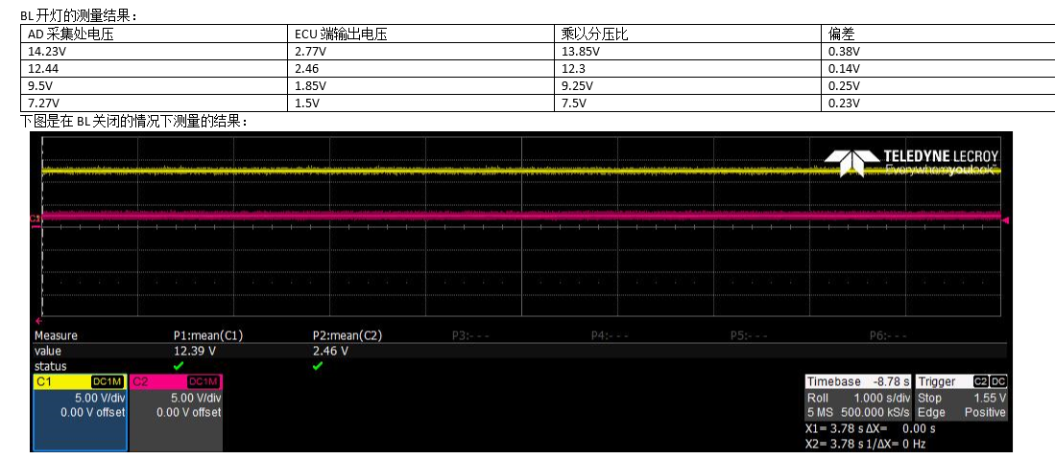
3
4
5
6
7
8
9
10

已知BUG
BUG | 具体细节 | 附件 | 处理状态 | 反思总结
1 关于ECU mode始终只接收到plant mode的情况 |  | 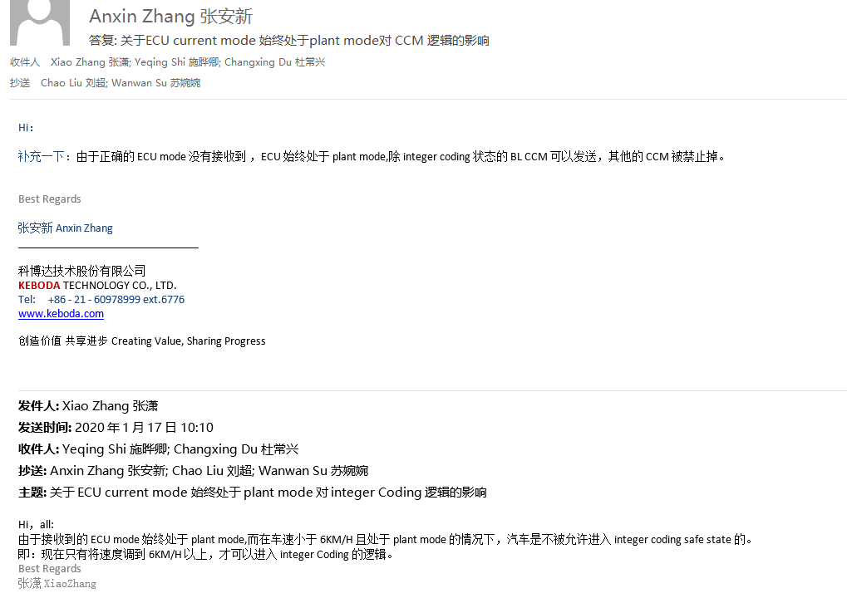 | 已测！
2 关于ECUlocking状态量依据DTC得到还是IntegerCoding得到的问题 | 由于之前存储在NVM的值为清空Coding，导致上电后读进来的值被清空掉，而使得ECUlocking无法解除。 根本原因可能是：DTCSaving是10ms,而CanerrorDetection是5ms的。 |  | 已改并测试通过
3 ①由于现在TypeVehicle只需要比较一次，因此如果比较结果为正确之后，是不需要继续接收到TypeVehicle的信号的。否则就会出现，比较结果正确后，600s内仍需要接收到车辆信号，如何没有接收到，则会出现timeout的状态。此处需要注意，并后续跟进。 ②需要测一下NVM存储车辆型号比较结果是否已经完成。 ③如果在第1s内就收到了车辆型号的信息，那么后续就算没有收到信号，也不会发送CANmessage Request。 | 分析：如果有比较结果，就不需要车辆型号，则不存在比较结果为passed后的timeout时间了。倘若真的不需要，策略为：比较结束后，直接将标志判断放到timeout逻辑前面。 |  | 待确定
4 产线模式EOL下需要4个NTC采集的电压值，初始值为254，模型中初始值为0，需要更改
5 RLM2_SYSRS_7058
6 KL30的保护代码 预防：V1与V2相同 V2与V3相同 V3与V4相同 | 如果配置时，V2＜V1,则存在行为混乱的风险，若V2=V1，则存在灯闪的危险。 （1）要设置防错代码 （2）要设置迟滞电压区间 策略： If V1+500mV>=V2,Then V2 = V1+500mV V3不会参与逻辑，忽略 V2与V4相同策略 | 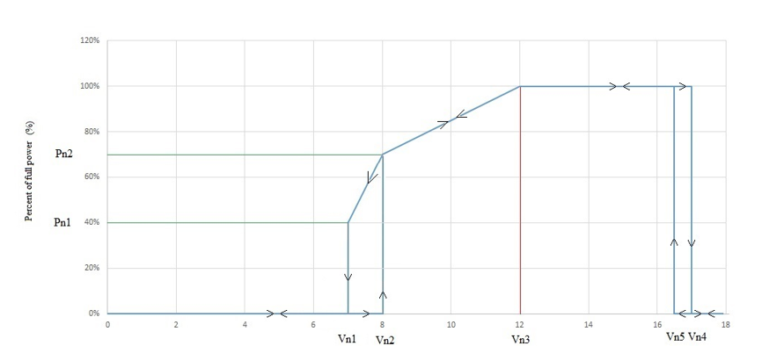
7 上电电压在V4到V5之间时，由于previous status设置为1，则会导致上电恢复之后的状态处于关灯状态，只有将电压调回V2到V5之间才可以将灯恢复到打开的状态。 | 分析：应该模拟上电时，电压从0到当前的电压状态，因此，如果上电电压在V4到V5之间，则应该处于可以点灯的状态。如果在V1到V2之间，这应该处于不可点灯的状态。
8 Integer coding:Recode,比较结果应该置为failed！
9 CRC计算长度！
10 NTC模块置错时间，在刚上电前20ms内，是每5ms进入一次，因此置错时间可能达不到要求，例如前20ms置错，设置置错时间为1s，则实际上只走了620ms就已经置错了。（计数器加1应该过100ms） |  | 1.在前20ms不做NTC Error判断处理，则在20ms后，即第25ms可以得到未配置的NTC报错状态，例如开路状态可以报出，在做了放错逻辑后，接入电阻箱即正常的NTC不会再报开路错误

注意事项
注意事项 | 状态 | 附件
1 KL30设置700MV迟滞区原理（@Fangneng.Lu处存在JIRA） | 已完成
2 AD采集问题需要和铁成进行商讨 | 已完成
3 CodingDataHandling CRC32解析偏移量存在宏定义错误问题 （待到后面处理） | 已完成 | 完成于R_094版本!!!!!暂时修改回去，将错就错！！！！！！！
4 CRC32 check 错误会导致I2C ERROR | 已完成
5 Integer Coding 在R_094版本之后，加入了ECUmode的 限制，且在未烧入token的情况下，默认状态是Field mode，且现在的状态是上电后收到TypeVehicle只比较一次。因此，现在需要造ECUlocking需要重新上电。 | 已完成 | Test case 表格
6 应对新型降额曲线的策略问题 | 已完成 | 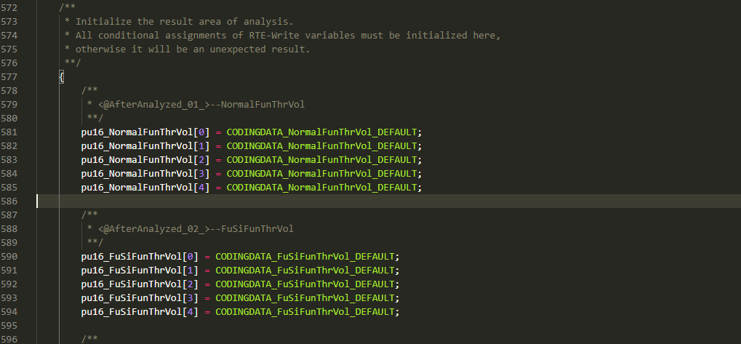 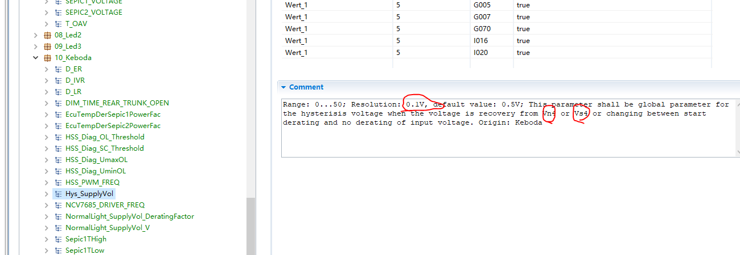 1.解析问题:现在一共解析5个值，第五个值源于10_Keboda,且Normal和FuSi的设置是一致的。现在新加2个高温降额电压阈值和降额系数，基于原来的基础上，另外在电压时间的迟滞上加上第五个配置值，用于配置低压的开灯电压设置，将开灯电压同V2值区分开来。
7 XCP使用需要调整ECUMode | 已完成 | 烧入UID，需要先发默认UID后，再烧入需要的UID。
 | 已完成 | I020 ECE/SAE的刹车灯F-bit均有配置

代码理解
用到了组序u8_i,此client_server口其实是根据每组channel数和组序来映射channel序号，实现乱序配置。
1.DTCSaving

Data value:1-96,但是是乱序。
例：配1-5和11-17共12个channel，如果直接用1-96则无法实现乱序配置。

2.Client Server
原理：改变变量存储地址的内容
案例：1.在LedChDerate模块里调用Client口，将需要更新地址内容的变量给到函数，向server口做出申请

2.在SWC.h中可以找到接口变换

此函数可以看到server口的具体操作
3.在Rte.c中可以找到client口的定义
 | 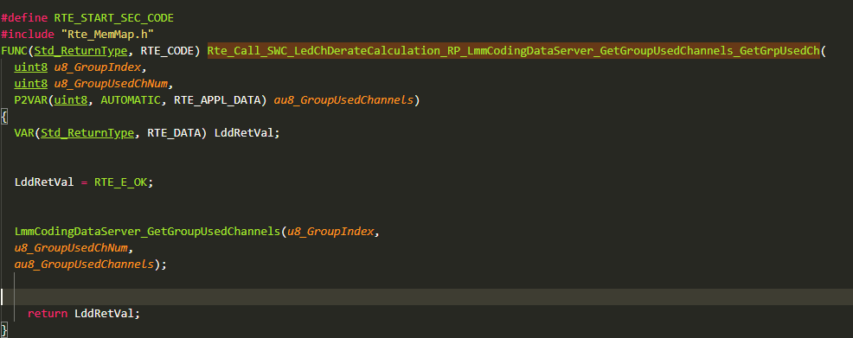
4.查找函数定义位置，即可看到具体内容

需求理解
1
2
在plant模式下，CCM不发送！
关键词 | 需求区域 | 理解说明区域
CCM | 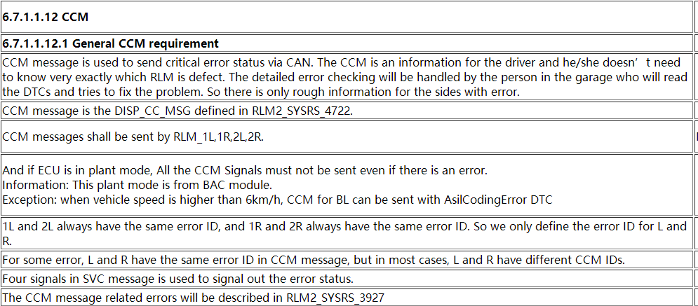 | 2 Four signals are corresponding to 1L,1R,2L,2R
massage | 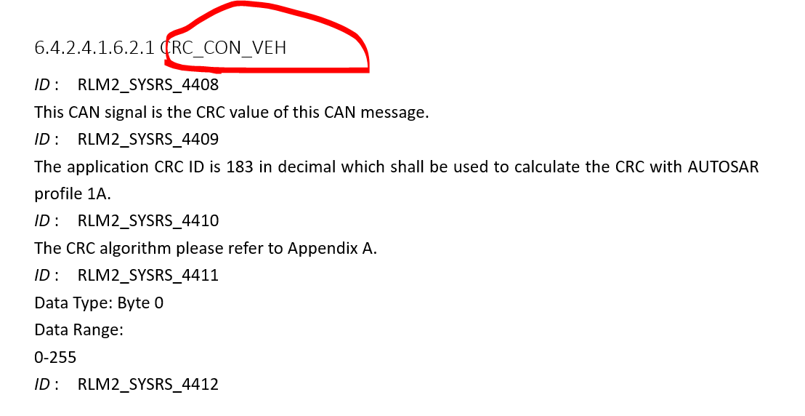 | 需求对应位置发生错误
ECU status
RAM and ROM | 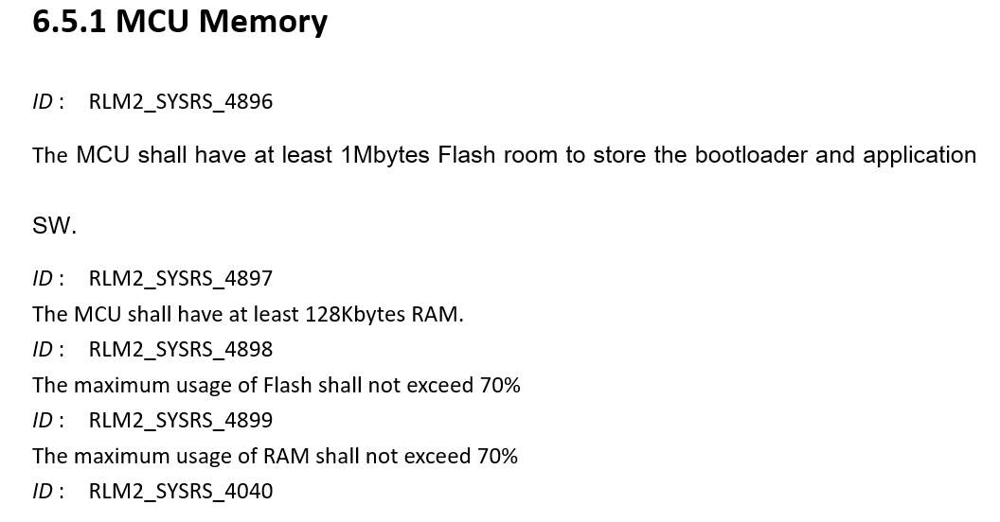
Speic
binning
在config_channel_xx中的byte2 和byte3中配置
有专门配置，直接在coding中配
直接搜
 | 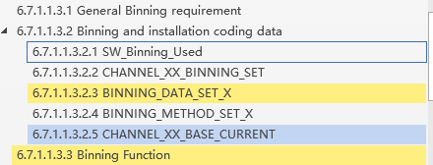
 | 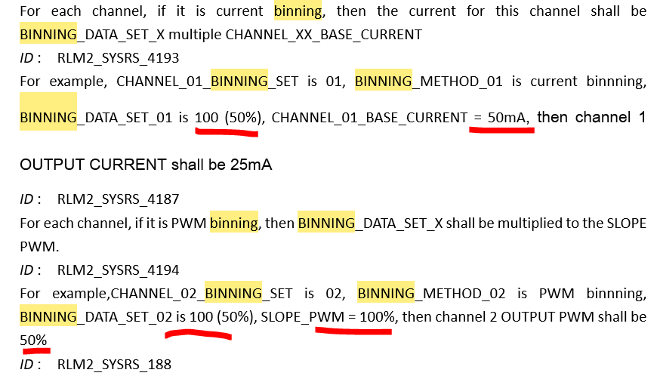
Animation | 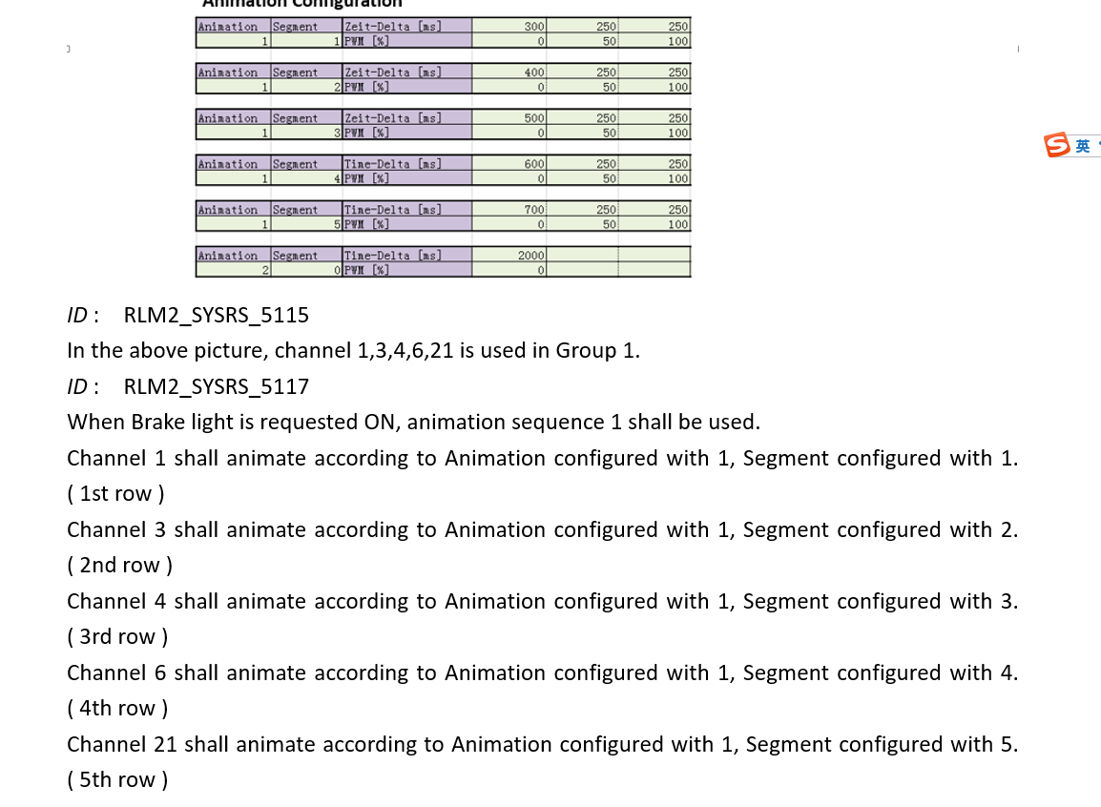
LED derating | 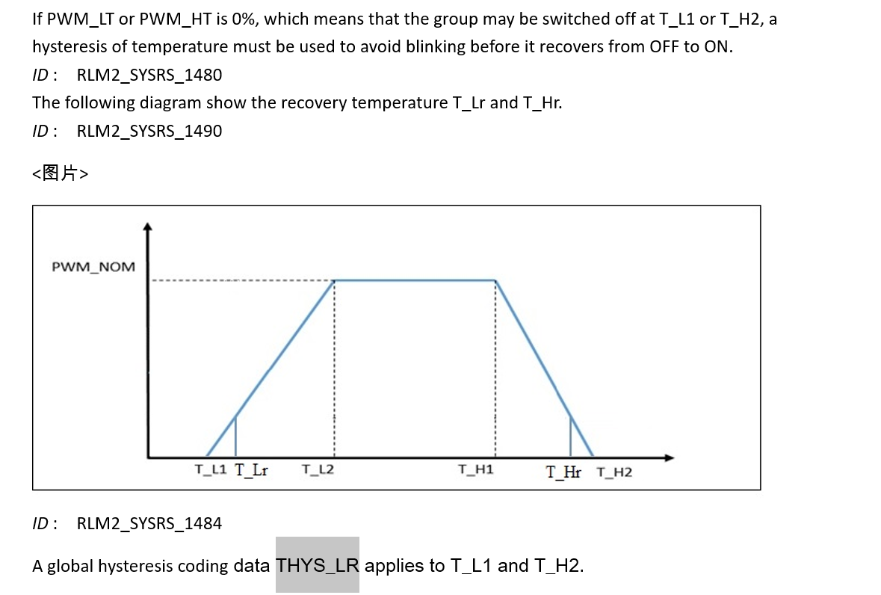
Fusi | 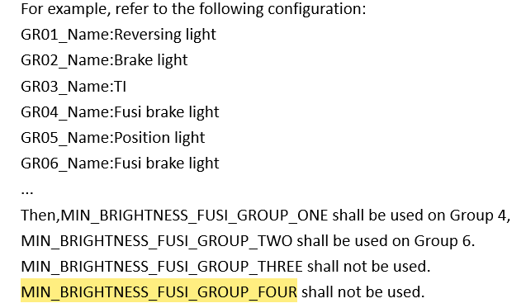
E2e error? | CRC and alive,but where is BZ error.
Environment Data | When corresponding DTC responds and report corresponding data.Get specific information by send corresponding DID by diagnose.
组名的理解，要和function group区分开来。当前用到3个组，组名配置分别为9，9，5；即当前G1和G2都分配到了BL_FUSi上，而G3分配到了TI上，具体为何要有组名的定义，需要继续研究。
Group Nmae
CanStatus | 1.ECULOCKING5种状态： ①Not coded：E? ②Unqualified coding（不发VIN） ③Side not configurated ④Coding data vehicle mismatch(发VIN但匹配不上) ⑤Integer Coding ②③④⑤在有请求的情况下，对light function进行状态解析，配了的报E,没配的报Not support.

模块管理
NTC | 1. 4个NTC都不配，给初值0xFFFFFFFE | 输出端接口 | 传递模块 | 给到模块 | 效用 | 备注
 | 2. 短路到地、短路到电池的电压阈值超出温度有效范围的阈值，则只要当温度恢复到有效区内，才可以恢复，而不是恢复到迟滞区后 | GroupNtcHighestValue |  | DiagnoseJobsApp | DID读每组最高温度值
 | 3. 每个组有一个NTC出错，则出错，NTC error优先级大于其他。 |  |  | DtcSaving | DTC环境变量读每组最高温度（0-190）
 | 4. NTC如果没配，不接电阻，初值；配了，不接电阻，开路报错。ECU，开路，直接报错。温度初值都是254,0-190是有效区域。 |  |  | LedChDerateCalculation | 进行降额处理
 | 5. NTC error 在低温状态下不会被报出，但OverTemperature和UnderTemperature会是一个DTC，因此这个DTC是可以被报出来的。 |  | LightErrorDetection→ | DTCSaving | DTC报错NTC Error（255）
 | 7. NTC温度和组电压，都是有错误识别的。当发生错误时，给到的值分别是255，在4个NTC都没有被用到时，给初值254和65534，电压范围0-5000（mV） | GroupNTCVol |  | DiagnoseJobsApp | DID读取每组最高温度NTC的电压
 | 8. NTC error发生时，仍然输出NTC采集到的电压值 |  |  | DtcSaving | DTC环境变量读每组最高温度NTC的电压
 | 9. NTC Overtemperature:降额系数0才会发生；NTC error：如果降额系数为0.则两个都可以报，如果系数不为0，则只会报NTC error。如果是从低温升到NTC error的温度，则会清掉Overtemperarture的DTC；如果是一个组配置2个NTC，一个过温，一个ERROR，一样的逻辑。 | OpenloadErrorNtcStatus | 每组用到的NTC报错转态 | LedChDerateCalculation
 | 10. 当NTC报错阈值未配置但有Group配置了时，会报出NTC Error，而不是给初值（是否需要做保护逻辑？） | ShortToCircuitNtcErrorStatus |  | LedChDerateCalculation
 |  | NtcErrorStatus |  | DtcSaving | 环境变量使用，无论配置与否，报NTC损坏状态 | 加入保护代码，当NTC没有配置报错配置参数，需要加入一个默认开路报错的阈值，否则即使NTC正常在未配置情况下依然会报错
 |  | VoltageOfNtcs |  | DiagnoseJobsEol | 产线模式读4个NTC的电压，无论用到与否
KL30

Integer coding | 1.只要InfoVehicle发过，即使当前情况不发吧，也可以进入比较逻辑。
 | 2.只要发过InfoVehicle,b_InfoVehicleReceivedFlag就会被置起，直到比较结束！此标志只有在can请求机制中使用。
 | 3.进入AsilCoding状态的原因： 接口： ❶CRC32 check failed ❷Range Check failed ③Crc Check failed ④3BC timeout ⑤TypeVehicle compare failed

HSS | HssErrorDetection:1.输入电压处9V-16V之间，若HSS电流超出短路和开路阈值，则报出DTC。 2.DID控制HSS中的所有DTC清0，但不可以连续清。 3.1min不报错，清0DTC状态。

 | HSSOutputControl:1.为何所有占空比要进行<<15/100的操作？ 2.DID操作，哪里调用server口？Server口内容：调用触发client-server口后，将接口中的值输出，接口中的值由client口输入。 ①触发client-server口后，需要经过enable标志置起，才能够使诊断生效。 3.产线操作

NVM存储DID和EOL的逻辑 | 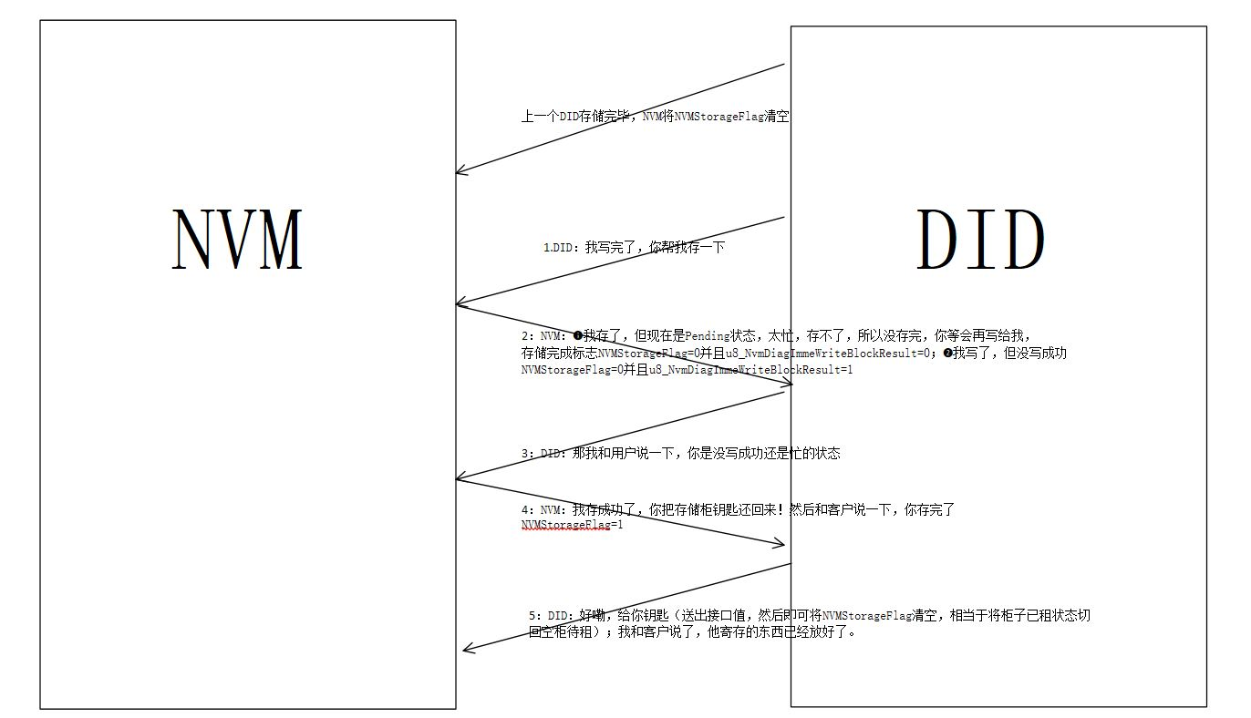

CodingDataHandling | Lmm_data解析： ❶CAN-Fbit和channel F-bit不在此部分进行解析！有单独的CAN-Fbit配置
 | 2 Coding中uint16和2字节的解析方式不同，uint16按照小端，2字节按照大端
 | 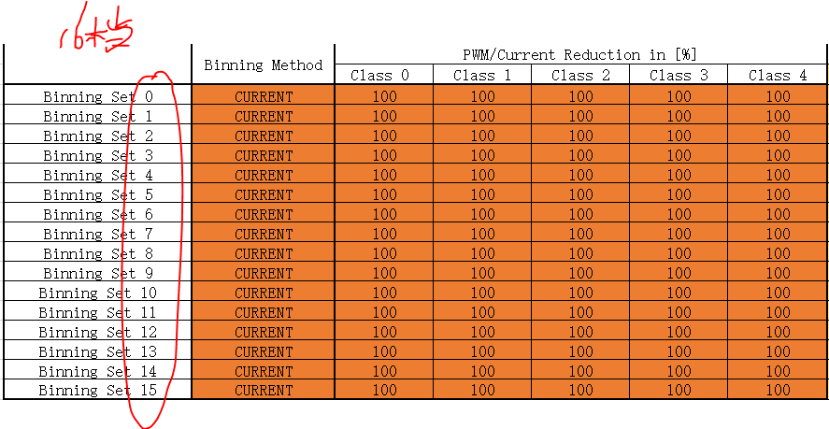 3 BinningData ①BinningData一共有16档配置
 | ②Config_Channel的高4个bit存储BinningDataSet

 | ③主要逻辑：检索所有的Config_Channel,查询有哪些BinningDataSet使用了。使用了的才去判断其设置的class是否处于有效数据范围！ ④BinningDataClass的数据是存储在NVM中的，其值可以通过DID进行修改。 ⑤目前BinningDataDTC只会在上电且有正确Coding的情况下检测一次！

